Endabrechnung SHV Liezen
Sozialhilfeverband Liezen
 | Abrechnung | Zahlungsmittel
Ausgangwert Liquide Mittel per 31.12.2023 | 4,261,258.26 | 4,261,258.26
Schlussrechnung Abteilung 6 | 1,878.18 | 1,878.18
Schlussrechnung Abteilung 8 | -996,776.37 | -996,776.37
Schlussrechnung Abteilung 11 | -994,362.36 | -994,362.36
Zwischensumme I | 2,271,997.71
Abrechnung A8 (GSBG) | 1,497,521.71 | 1,497,521.71
Mehr-Weniger Rechnung lt. § 5 Abs 1 StSPLFG | 0.00
Zwischensumme II | 3,769,519.42
Offene Umlagen per 31.12.2023 | 270,115.12
Endabrechnung SHV Liezen (Gesamt per 31.12.2023) | 4,039,634.54
Nachlaufende Zahlungen - SHV im Jahr 2024 | -41,490.23 | -41,490.23
Umlagenzahlung nach 31.12.2023 | 87,909.23 | 87,909.23
Zu leistende Zahlungen (per Festsetzung der Abrechnung durch BH) |  | 3,815,938.42

GKZ | Gemeindename | Bezirk | Finanzkraft 2021 für das Jahr 2023 | Anteil FK an Gesamter FK des Bezirks | Entfallender Anteil an der Endabrechnung | Forderung aus Umlage | Forderung/ Verbindlichkeit je Gemeinde | Zahlung Umlagen nach 31.12.2023 | Abrechnung 2024 SHV | Forderung/ Verbindlichkeit je Gemeinde
61203 | Aigen im Ennstal | Liezen | 3,019,707.56 € | 2.73% | 110,457.40 |  | 110,457.40 |  | -1,134.48 | 109,322.92
61204 | Altaussee | Liezen | 2,796,287.61 € | 2.53% | 102,284.96 |  | 102,284.96 |  | -1,050.55 | 101,234.41
61205 | Altenmarkt bei Sankt Gallen | Liezen | 1,801,184.17 € | 1.63% | 65,885.23 |  | 65,885.23 |  | -676.69 | 65,208.54
61206 | Ardning | Liezen | 1,333,239.84 € | 1.21% | 48,768.37 |  | 48,768.37 |  | -500.89 | 48,267.48
61207 | Bad Aussee | Liezen | 6,693,343.45 € | 6.06% | 244,834.75 |  | 244,834.75 |  | -2,514.65 | 242,320.10
61213 | Gröbming | Liezen | 4,247,423.51 € | 3.85% | 155,365.83 | 83,905.24 | 71,460.59 | 0.00 | -1,595.73 | 69,864.86
61215 | Grundlsee | Liezen | 1,743,449.88 € | 1.58% | 63,773.38 | 12,593.73 | 51,179.65 | 12,593.73 | -655.00 | 63,118.37
61217 | Haus | Liezen | 3,665,451.43 € | 3.32% | 134,077.97 | 98,300.65 | 35,777.32 | 0.00 | -1,377.09 | 34,400.23
61222 | Lassing | Liezen | 1,884,299.14 € | 1.71% | 68,925.48 |  | 68,925.48 |  | -707.92 | 68,217.56
61236 | Ramsau am Dachstein | Liezen | 4,233,019.26 € | 3.83% | 154,838.94 |  | 154,838.94 |  | -1,590.32 | 153,248.62
61243 | Selzthal | Liezen | 1,637,283.32 € | 1.48% | 59,889.93 |  | 59,889.93 |  | -615.12 | 59,274.81
61247 | Trieben | Liezen | 4,510,832.99 € | 4.08% | 165,001.04 | 32,433.43 | 132,567.61 | 32,433.43 | -1,694.69 | 163,306.35
61251 | Wildalpen | Liezen | 749,870.98 € | 0.68% | 27,429.41 |  | 27,429.41 |  | -281.72 | 27,147.69
61252 | Wörschach | Liezen | 1,302,877.97 € | 1.18% | 47,657.77 |  | 47,657.77 |  | -489.48 | 47,168.28
61253 | Admont | Liezen | 5,953,632.39 € | 5.39% | 217,776.97 | 42,882.07 | 174,894.90 | 42,882.07 | -2,236.74 | 215,540.23
61254 | Aich | Liezen | 1,555,486.38 € | 1.41% | 56,897.89 |  | 56,897.89 |  | -584.39 | 56,313.50
61255 | Bad Mitterndorf | Liezen | 7,070,116.49 € | 6.40% | 258,616.67 |  | 258,616.67 |  | -2,656.20 | 255,960.47
61256 | Gaishorn am See | Liezen | 1,772,183.70 € | 1.60% | 64,824.43 |  | 64,824.43 |  | -665.80 | 64,158.63
61257 | Irdning-Donnersbachtal | Liezen | 4,869,499.90 € | 4.41% | 178,120.66 |  | 178,120.66 |  | -1,829.44 | 176,291.22
61258 | Landl | Liezen | 3,128,564.24 € | 2.83% | 114,439.26 |  | 114,439.26 |  | -1,175.38 | 113,263.87
61259 | Liezen | Liezen | 13,067,012.25 € | 11.83% | 477,976.17 |  | 477,976.17 |  | -4,909.19 | 473,066.98
61260 | Michaelerberg-Pruggern | Liezen | 1,543,775.45 € | 1.40% | 56,469.52 |  | 56,469.52 |  | -579.99 | 55,889.53
61261 | Mitterberg-Sankt Martin | Liezen | 2,217,323.87 € | 2.01% | 81,107.14 |  | 81,107.14 |  | -833.03 | 80,274.10
61262 | Öblarn | Liezen | 2,161,257.16 € | 1.96% | 79,056.28 |  | 79,056.28 |  | -811.97 | 78,244.31
61263 | Rottenmann | Liezen | 7,450,216.15 € | 6.75% | 272,520.27 |  | 272,520.27 |  | -2,799.00 | 269,721.28
61264 | Sankt Gallen | Liezen | 2,424,838.22 € | 2.20% | 88,697.77 |  | 88,697.77 |  | -911.00 | 87,786.78
61265 | Schladming | Liezen | 11,941,897.30 € | 10.81% | 436,820.77 |  | 436,820.77 |  | -4,486.49 | 432,334.27
61266 | Sölk | Liezen | 1,558,066.40 € | 1.41% | 56,992.26 |  | 56,992.26 |  | -585.36 | 56,406.91
61267 | Stainach-Pürgg | Liezen | 4,104,231.20 € | 3.72% | 150,128.02 |  | 150,128.02 |  | -1,541.93 | 148,586.09
 |  |  | 110,436,372.21 € | 100.00% | 4,039,634.54 | 270,115.12 | 3,769,519.42 | 87,909.23 | -41,490.23 | 3,815,938.42

Eingangsstück ABT07-155473/2024-230

 |  |  |  |  | 57,458.21

 |  |  |  |  | 103,877.21
 |  |  |  |  | -42,882.07
 |  |  |  |  | -32,433.43
 |  |  |  |  | -12,593.73
 |  |  |  |  | 15,967.98

Abteilung 8:

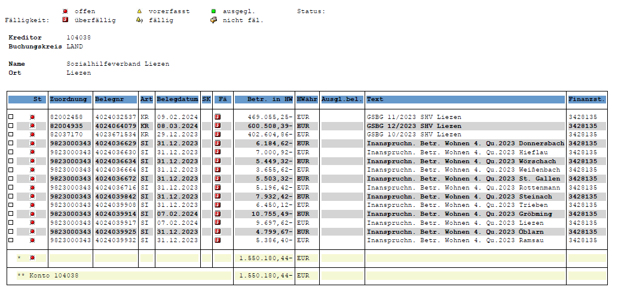

 |  |  |  |  | -6,184.62 | SHV-Liezen Betr.W.4.Qu.2023 Donnersb.4024036629
 |  |  |  |  | -7,000.92 | SHV-Liezen Betr.W.4.Qu.2023 Hieflau 4024036630
 |  |  |  |  | -5,449.32 | SHV-Liezen Betr.W.4.Qu.2023 Wörschach 4024036634
 |  |  |  |  | -3,655.62 | SHV-Liezen Betr.W.4.Qu.2023 Weißenb. 4024036664
 |  |  |  |  | -5,503.32 | SHV-Liezen Betr.W.4.Qu.2023 St.Gallen 4024036672
 |  |  |  |  | -5,196.42 | SHV-Liezen Betr.W.4.Qu.2023 Rottenm.4024036716
 |  |  |  |  | -7,932.42 | SHV-Liezen Betr.W.4.Qu.2023 Stainach 4024039842
 |  |  |  |  | -6,450.12 | SHV-Liezen Betr.W.4.Qu.2023 Trieben,4024039908
 |  |  |  |  | -10,755.49 | SHV-Liezen Betr.W.4.Qu.2023 Gröbming 4024039914
 |  |  |  |  | -9,697.62 | SHV-Liezen Betr.W.4.Qu.2023 Liezen,4024039917
 |  |  |  |  | -4,799.67 | SHV-Liezen Betr.W.4.Qu.2023 Öblarn 4024039925
 |  |  |  |  | -5,386.40 | SHV-Liezen Betr.W.4.Qu.2023 Ramsau 4024039932
 |  |  |  |  | -78,011.94

